表5-不同温度倍率容量能量
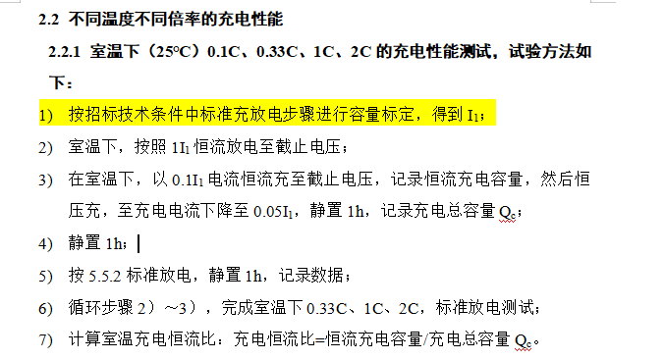
返回目录 | PACK不同温度倍率容量能量

 | 使用说明
 | 1）该表可用于BMS-SOC算法初版软件
 | 2）本表为参考电芯不同温度容量保持率测试值预估
 | 3）BMS工程师需根据SOC精度试验及整车标定实验进行调整后方可冻结

 | PACK放电容量能量比率
 | 温度/倍率 | 0.33C |  | 1.0C
 |  | 容量保持率 | 能量保持率 | 容量保持率 | 能量保持率
 | -30℃
 | -25℃
 | -20℃ | 75% | 65% | 95% | 80%
 | -15℃
 | -10℃ | 85% | 75% | 95% | 85%
 | -5℃
 | 0℃ | 90% | 85% | 95% | 90%
 | 5℃
 | 10℃ | 90% | 90% | 95% | 90%
 | 15℃
 | 20℃
 | 25℃ | 100% | 100% | 100% | 100%
 | 40℃ | 100% | 100% | 100% | 100%

表9-慢充
慢充MAP参考快充MAP倍率，电流超过慢充机最大电流（与客户确认）即写以充电机最大电流充电
返回目录 | 慢充map

 | 使用说明
 | 1）该表可用于BMS慢充策略
 | 2）该表中间SOC、温度点采用线性插值计算，BMS策略需考虑SOC精度、温度采集精度对map表的取值影响。
 | 3）该参数map为BOL参数，BMS需通过SOH或荣休策略对全生命周期的map功率衰减做相应策略

 |  | 慢充充电策略
 |  | 慢充充电策略
 |  | SOC | 充电倍率(C)
 |  |  | 0% | 10% | 20% | 30% | 40% | 50% | 60% | 70% | 80% | 90% | 95% | 99% | 100%
 |  | -25℃ | 不允许充电
 |  | -20℃ | 0.1 | 0.1 | 0.05 | 0.05 | 0.05 | 0.04 | 0.04 | 0.04 | 0.04 | 0.01 | 0.01 | 0.01 | 0
 |  | -15℃ | 0.15 | 0.15 | 0.1 | 0.08 | 0.08 | 0.05 | 0.04 | 0.04 | 0.04 | 0.01 | 0.01 | 0.01 | 0
 |  | -10℃ | 0.2 | 0.2 | 0.15 | 0.1 | 0.1 | 0.05 | 0.05 | 0.05 | 0.04 | 0.01 | 0.01 | 0.01 | 0
 |  | -5℃ | 0.3 | 0.3 | 0.2 | 0.15 | 0.15 | 0.1 | 0.1 | 0.05 | 0.05 | 0.01 | 0.01 | 0.01 | 0
 |  | 0℃ | 0.3 | 0.3 | 0.3 | 0.3 | 0.3 | 0.2 | 0.2 | 0.1 | 0.1 | 0.01 | 0.01 | 0.01 | 0
 |  | 5℃ | 0.3 | 0.3 | 0.3 | 0.3 | 0.3 | 0.3 | 0.2 | 0.2 | 0.2 | 0.04 | 0.04 | 0.04 | 0
 |  | 10℃ | 0.3 | 0.3 | 0.3 | 0.3 | 0.3 | 0.3 | 0.3 | 0.3 | 0.3 | 0.1 | 0.1 | 0.1 | 0
 |  | 15℃ | 0.3 | 0.3 | 0.3 | 0.3 | 0.3 | 0.3 | 0.3 | 0.3 | 0.3 | 0.1 | 0.1 | 0.1 | 0
 |  | 20℃ | 0.3 | 0.3 | 0.3 | 0.3 | 0.3 | 0.3 | 0.3 | 0.3 | 0.3 | 0.25 | 0.1 | 0.1 | 0
 |  | 25℃ | 0.3 | 0.3 | 0.3 | 0.3 | 0.3 | 0.3 | 0.3 | 0.3 | 0.3 | 0.25 | 0.1 | 0.1 | 0
 |  | 30℃ | 0.3 | 0.3 | 0.3 | 0.3 | 0.3 | 0.3 | 0.3 | 0.3 | 0.3 | 0.25 | 0.1 | 0.1 | 0
 |  | 35℃ | 0.3 | 0.3 | 0.3 | 0.3 | 0.3 | 0.3 | 0.3 | 0.3 | 0.25 | 0.25 | 0.1 | 0.1 | 0
 |  | 40℃ | 0.3 | 0.3 | 0.3 | 0.3 | 0.3 | 0.3 | 0.3 | 0.3 | 0.25 | 0.25 | 0.1 | 0.1 | 0
 |  | 45℃ | 0.3 | 0.3 | 0.3 | 0.3 | 0.3 | 0.3 | 0.3 | 0.3 | 0.25 | 0.25 | 0.1 | 0.1 | 0
 |  | 50℃ | 0.3 | 0.3 | 0.3 | 0.3 | 0.3 | 0.3 | 0.3 | 0.3 | 0.25 | 0.1 | 0.1 | 0.1 | 0
 |  | 55℃ | 0.2 | 0.2 | 0.2 | 0.2 | 0.1 | 0.1 | 0.1 | 0.1 | 0.1 | 0.05 | 0.05 | 0.05 | 0

 |  | 1）表中倍率按温度跳转为线性插值，倍率按SOC为单向阶梯跳转。
 |  | 2）实际电流=倍率×电池实际容量（电池实际容量为电池SOH容量）；
 |  | 3）充电电流跳转允许在10s内完成，充电停止允许在2s内完成；

